Sheet2
账号 | 平台 | v4系统的订单(20号开始) | v5订单获取系统中的订单(20号开始)
IMECIG-fr | AmazonFr | 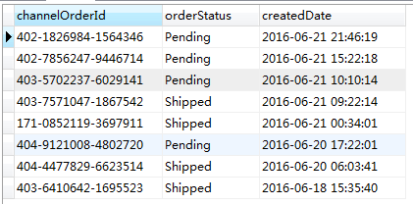 订单信息数量和状态跟v5一致 | 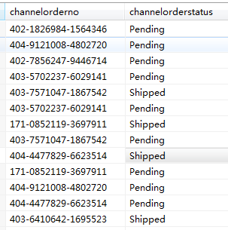
E-Coner | AmazonUsa | 订单信息数量和状态跟v5一致 | 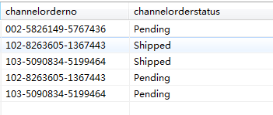
XOBOSE | AmazonUsa | 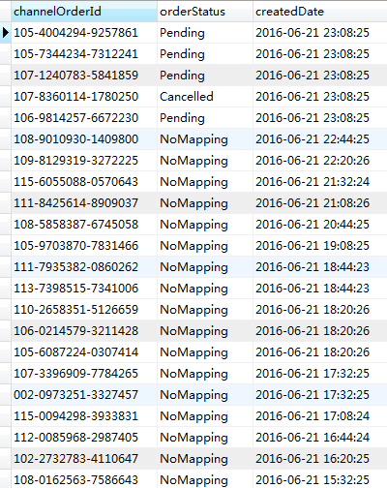 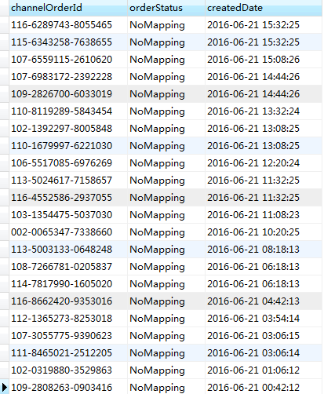 有部分单是仓库发货，没有匹配到仓库产品，是NoMapping状态 | 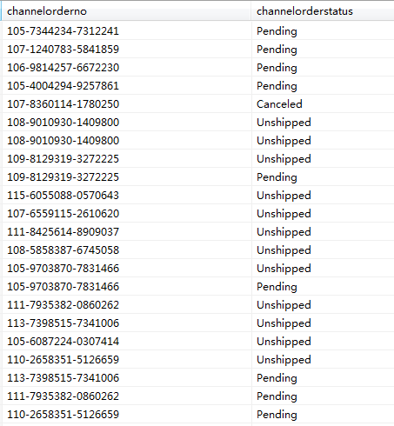 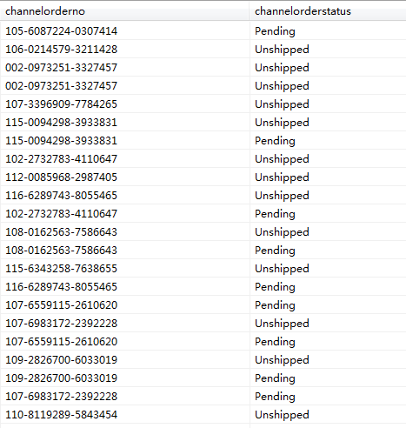 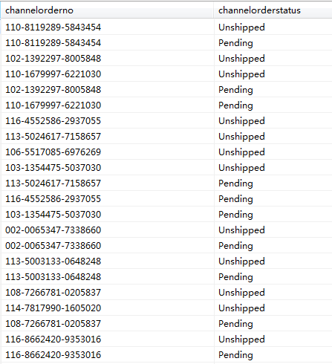
ee_ark | Ebay | 没有最新订单 | 获取不到订单，没有出错日志信息，待定位原因
OmniTrade | Newegg | 昨天Kaiin提出有漏单情况，订单已经从v5获取 | 昨天Kaiin提出有漏单情况，v5系统没有出错日志，传输参数正常。 修改抓单开始时间范围后可以获取订单，订单同步到v4系统。 待进一步分析和定位原因。
V4ink | Newegg | 昨天Kaiin提出有漏单情况，订单已经从v5获取 | 昨天Kaiin提出有漏单情况，v5系统没有出错日志，传输参数正常。 修改抓单开始时间范围后可以获取订单，订单同步到v4系统。 待进一步分析和定位原因。
inkca1 | OmniCart | v5没有获取到数据，导致v4系统也没有新的订单，具体原因待分析 | 20号当天发现v5的ip地址没有被授权，找加拿大同事处理后，没有出现ip受限出错情况，但每次获取调用返回订单记录都为0。正在分析具体原因。
keyslife | Wish | v5没有获取到数据，导致v4系统也没有新的订单，具体原因待分析 | 没有获取到新订单数据，没有出错日志，正在分析具体原因。

